장유빈
유스케이스 명세서 |  |  |  |  |  |  |  | 유스케이스 명세서
시스템명 | Code Capture |  | 작성자 | 권보경 |  |  |  | 시스템명 | Don't Repeat Yourself (DRY) |  | 작성자 | 윤효근
단계명 | 요구사항 분석 |  | 작성일자 | 2017.08.16 |  | 버전 | 1.0 | 단계명 | 요구사항 분석 |  | 작성일자 | 2017.08.16 |  | 버전 | 1.0

유스케이스 다이어그램 |  |  |  |  |  |  |  | 유스케이스 다이어그램
UCD ID |  | M16-M21 | UCD 명 |  | 사이트 |  |  | UCD ID |  | M18-M22 | UCD 명 |  | 툴바 이용 및 스크랩
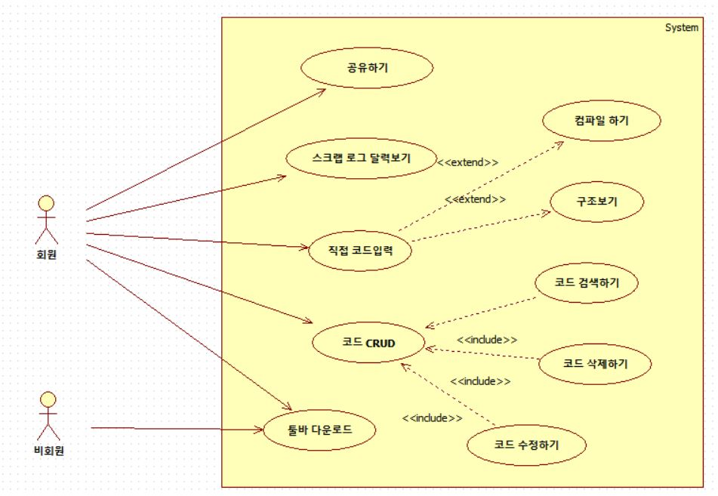 |  |  |  |  |  |  |  | 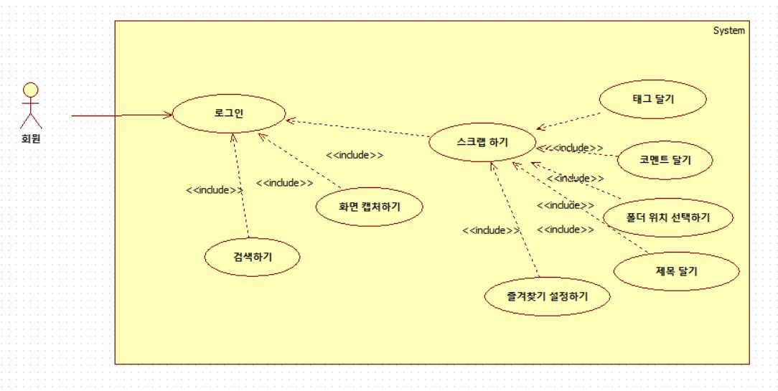

유스케이스 기술서 |  |  |  |  |  |  |  | 유스케이스 기술서
유스케이스 ID |  | M16-M21 | 유스케이스 명 |  | 사이트 |  |  | 유스케이스 ID |  | M18-M22 | 유스케이스 명 |  | 툴바 이용 및 스크랩
1. 툴바 다운로드 사이트 메인 페이지에서 Code Capture의 툴바 다운로드가 가능하다. 다운받은 툴바는 그 아래의 설명을 따라 설치를 진행한다. 설치를 마치면 웹브라우저 우측 상단의 빨간색 아이콘이 뜨게 되고, 툴바의 모든 기능이 사용 가능해진다. 2. 코드 CRUD 2-1. 코드 검색하기 코드 갤러리에 저장된 코드는 상단의 검색바에서 키워드를 통해 검색 가능하다. (코드 제목 및 태그) 이외에 사이트 우측에 위치한 필터를 사용하여 프로그래밍 언어별로 코드를 열람하는 것이 가능하다. 2-2. 코드 수정하기 좌측 폴더메뉴 혹은 코드갤러리에서 코드를 선택할 시 모달로 코드의 세부사항이 출력된다. 특별한 조치 없이 곧바로 수정이 가능하며 수정이 완료되었을 시 하단의 수정 아이콘을 클릭한다. 수정 시 메인화면으로 돌아간다. 2-3. 코드 삭제하기 좌측 폴더메뉴 혹은 코드갤러리에서 코드를 선택할 시 모달로 코드의 세부사항이 출력된다. 이때 하단의 삭제 아이콘을 클릭하여 코드를 삭제한다. 코드 삭제 시 메인 화면으로 돌아간다. 3. 직접 코드 작성하기 본 사이트의 경우 툴바를 활용하여 스크랩한 코드가 주를 이루지만, 그 외에 사이트에서 직접 코드를 작성하는 것도 가능하다. 좌측 상단에 +New버튼을 클릭하면 별도의 작성 페이지가 뜬다. 이에 제목, 폴더, 코드 등 세부사항을 입력하고 저장할 수 있다. 4. 스크랩 로그 달력 보기 좌측 하단에 있는 Calendar버튼을 클릭하여 스크랩 로그가 담긴 달력을 열람할 수 있다. 일별, 주별, 월별로 보는 것이 가능하다. 5. 공유하기 코드 세부사항 보기에서 하단의 공유버튼을 클릭하면 회원 간에 코드를 공유할 수 있는 창이 뜬다. 아이디가 회원 목록에 있을 시 공유를 보내는 것이 가능하고, 없을 시에는 공유에 실패한다. 공유 받은 코드는 로그인 시 코드갤러리의 우측 상단 종 모양 아이콘을 눌러 확인 가능, 코드를 저장/거부하는 것이 가능하다. 저장된 코드는 기본적으로 Share 폴더에 들어가게 된다. |  |  |  |  |  |  |  | 툴바 이용 및 스크랩 1-1. 검색하기 회원은 로그인을 하여 자신의 저장소에 있는 데이터의 제목, 태그로 검색하여 자신이 필요한 데이터를 찾을 수 있다 1-2. 화면 캡쳐하기 회원은 자신이 필요한 소스가 web page에 있다면 화면 전체를 캡처 후 자신이 원하는 부분을 만큼 crop을 통하여 데이터를 가져올 수 있다 1-3. 스크랩하기 캡쳐후 OCR을 통하여 나온 결과값을 자신의 저장소에 저장할 수 있다 1-3-1. 태그 달기 주요한 키워드를 #기호와 같이 적어 검색을 통하여 검색할수 있기 위함이다 1-3-2. 코멘트 달기 소스에 대한 설명, 중요한 내용을 적기 위함이다. 1-3-3 폴더 위치 선택하기 데이타의 종류별(HTML,JAVA,PYHTON,기타)로 폴더를 나누어 데이터를 관리하는 것이다 1-3-4. 제목달기 검색을 통하여 데이터 찾을 수 있게 하기 위함이다. 1-3-5. 즐겨찾기 설정하기 중요하거나, 자주보는 데이터라면 폴더 안에서 우선적으로 보여지게 된다.

고지혜
 |  |  |  |  |  |  |  | 유스케이스 명세서
시스템명 | cc |  | 작성자 | 고지혜 |  |  |  | 시스템명 | cc |  | 작성자 | 장유빈
단계명 | 요구사항 분석 |  | 작성일자 | 2017-08-16 |  | 버전 | 1.0 | 단계명 | 요구사항 분석 |  | 작성일자 | 2017-08-16 |  | 버전 | 1.0

유스케이스 다이어그램 |  |  |  |  |  |  |  | 유스케이스 다이어그램
UCD ID |  | M01-M04 | UCD 명 |  | 회원관리 |  |  | UCD ID |  | M28-M30 | UCD 명 |  | 게시판
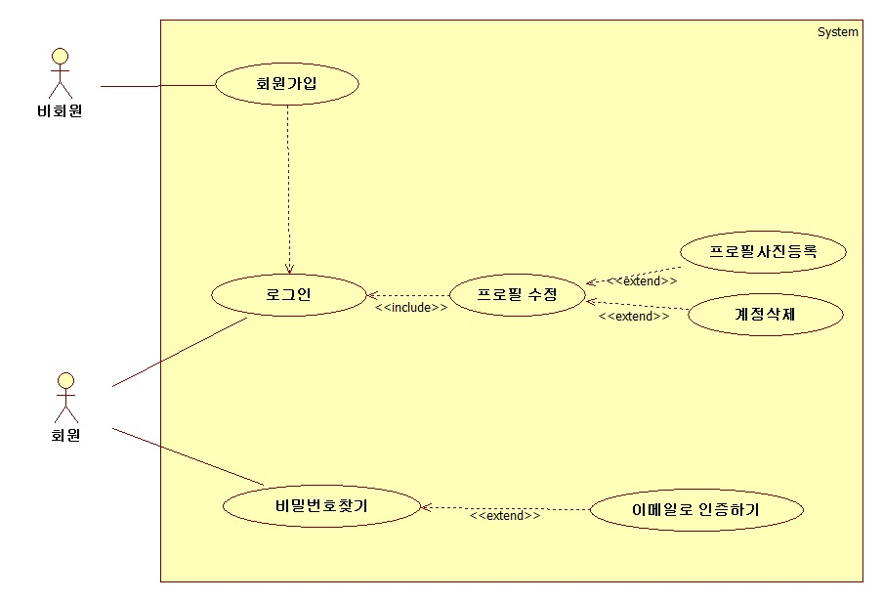 |  |  |  |  |  |  |  | 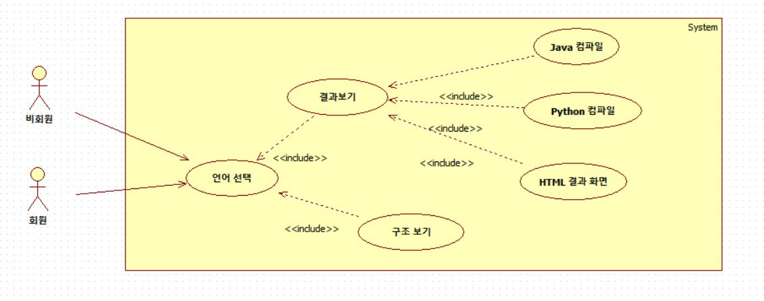

유스케이스 기술서 |  |  |  |  |  |  |  | 유스케이스 기술서
유스케이스 ID |  | M01-M04 | 유스케이스 명 |  | 1. 회원관리 |  |  | 유스케이스 ID |  | M28-M30 | 유스케이스 명 |  | 7. 게시판
1. 회원가입 1.1 계정생성 아이디대신 이메일을 아이디로 대체해서 받는다. 이메일 인증을 해야 가입이 가능하다. 이메일로 회원가입 확인 메시지가 전송된다. 이름, 비밀번호(소문자와 숫자포함 최소6자), 비밀번호확인을 제공하고 이메일, 이름, 비밀번호 총 3가지를 정보로 받는다. 2. 로그인 2.1 로그인 상태 유지하기 로그인 쿠키를 이용해 이메일아이디를 유지한다. 다음번 로그인시 체크박스를 해제하면 저장하지 않는다 2.2 로그인하기 DB에서 ID와 PW정보가 일치하는지 확인 후 세션에 담아 로그인 시킨다. 3. 프로필 수정 3.1 프로필사진 수정 기본 프로필 사진대신 원하는 사진으로 바꿀 수 있다 3.2 비밀번호 수정 비밀번호를 수정할 수 있다 3.3 이름변경 이름을 수정할 수 있다 3.4 계정삭제 회원정보를 삭제할 수 있다 4. 비밀번호 찾기 4.1 비밀번호찾기 이메일을 입력하면 DB에서 일치하는 이메일ID로 PW를 전송한다. 일치하지 않으면 ID를 찾을 수 없다는 메시지를 보여준다. |  |  |  |  |  |  |  | 1. 언어선택 1.1 특정 언어로만 된 코드의 내용을 확인할 수 있는 필터 영역이 존재한다. 1.2 홈페이지의 가운데 화면에는 여러 가지 코드들이 저장되어 있으며 해당 코드의 내용을 확인할 수 있다. 1.3 팝업화면으로 코드의 제목, 내용, 스크랩 메모, 스크랩한 주소, 날짜가 표시가 되며 결과 및 구조를 볼수 있는 화면이 위치한다. 2. 결과보기 결과보기 버튼은 누르면 언어에 해당하는 결과가 해당 화면에 출력된다. 3. 구조보기 구조보기 버튼을 누름면 언어에 해당하는 결과가 해당 화면에 출력된다.

